상품제안서
나빌레라 자개 도자문 가방걸이 | 상품코드: F29867

 |  |  |  |  |  |  | 02-412-0044 | www.easy1.co.kr
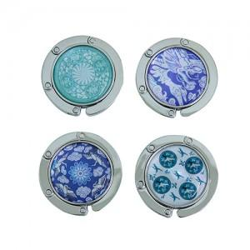

【상세/제작정보】 | "실크인쇄 100개미만 4만원(vat별도) / 100개이상무료 카톤 100개 배송비 5000원 (vat별도)"

【인쇄/포장옵션】 | 실크 / 포장지포장

【공급단가】 | 수량 | 100~ | 300~ | 500~ | 1,000~ | 3,000~
*VAT별도 | 단가 | 5,590원 | 5,500원 | 5,370원 | 5,160원 | 4,940원

【상품 URL】 | https://dev.easy1.co.kr:443/src/goods_detail.php?gdno=29867

